L7GHz
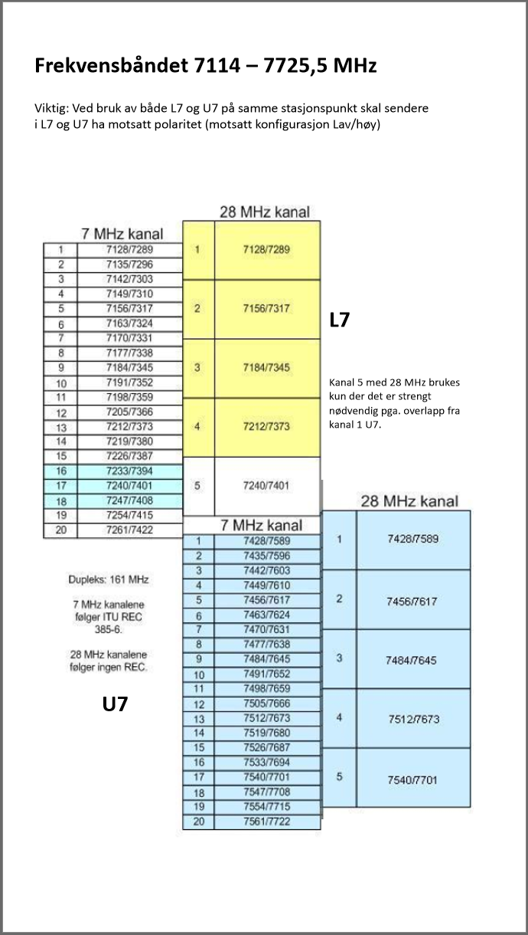
 | Kanalplan for 7125 -7425 MHz ("L7G") - modifisert, ITU-R F.385-6 |  |  |  |  |  |  | Oversikt

 | 7 MHz Raster |  |  |  | 28 MHz Raster (mod.)

1 | 7128 | / | 7289 | 1 | 7128 | / | 7289
2 | 7135 | / | 7296
3 | 7142 | / | 7303
4 | 7149 | / | 7310
5 | 7156 | / | 7317 | 2 | 7156 | / | 7317
6 | 7163 | / | 7324
7 | 7170 | / | 7331
8 | 7177 | / | 7338
9 | 7184 | / | 7345 | 3 | 7184 | / | 7345
10 | 7191 | / | 7352
11 | 7198 | / | 7359
12 | 7205 | / | 7366
13 | 7212 | / | 7373 | 4 | 7212 | / | 7373
14 | 7219 | / | 7380
15 | 7226 | / | 7387
16 | 7233 | / | 7394
17 | 7240 | / | 7401 | 5 | 7240 | / | 7401
18 | 7247 | / | 7408
19 | 7254 | / | 7415
20 | 7261 | / | 7422

 | Dupleks = 161 MHz |  |  |  | Dupleks = 161 MHz

 | Viktig: ved bruk av både "L7G" og "U7G" på samme lokasjon skal sendere i "L7G" og "U7G" ha motsatt paritet (høy/lav konfigurasjon).

 | Kanal 5 (7240/7401) brukes bare unntaksvis p.g.a. overlapp med "U7G".

 | I Norge brukes både 7 Mhz og 28 MHz kanalplan med 161 MHz dupleksavstand.
 | 7 MHz kanalene følger ITU REC 385-6.
 | 28 MHz kanalene (mod.) følger ingen rekommendasjon.

71_76 og 81_86 GHz
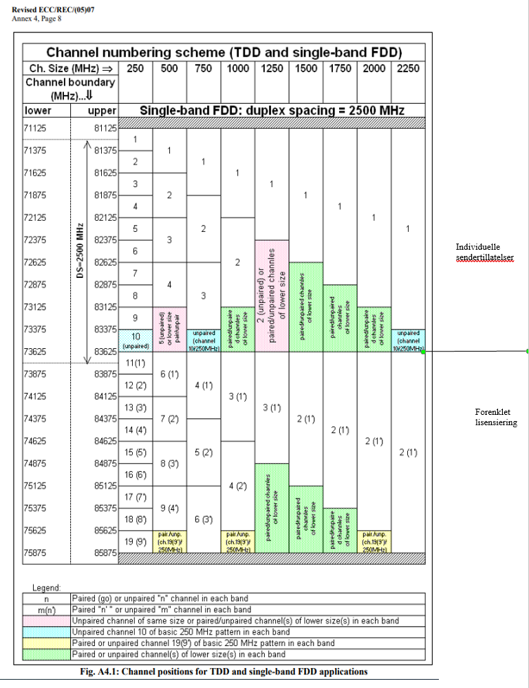
 | Kanaltabell for båndet 71 - 76 / 81 - 86 GHz
 | Revised ECC/REC/(05)07 |  |  |  | Oversikt
 | Annex 4.1
 | 62.5 MHz Raster |  |  |  | 125 MHz Raster |  |  | Kanal Nr. | 250 MHz Raster |  |  | Kanal Nr. | 500 MHz Raster |  |  | Kanal Nr. | 750 MHz Raster |  |  | Kanal Nr. | 1 GHz Raster |  |  | Kanal Nr. | 1.25 GHz Raster |  |  | Kanal Nr. | 1.5 GHz Raster |  |  | Kanal Nr. | 1.75 GHz Raster |  |  | Kanal Nr. | 2 GHz Raster |  |  | Kanal Nr. | 2.25 GHz Raster |  |  | Merknader
1 | 71.15625 GHz | / | 81.15625 GHz
 |  |  |  | 1 | 71.1875 GHz | / | 81.1875 GHz |  |  |  |  |  |  |  |  |  |  |  |  |  |  |  |  |  |  |  |  |  |  |  |  |  |  |  |  |  |  |  |  |  |  |  |  | Tildeles ihht. forenklet lisensiering
2 | 71.21875 GHz | / | 81.21875 GHz
 |  |  |  |  |  |  |  | 1 | 71.25 GHz | / | 81.25 GHz
3 | 71.28125 GHz | / | 81.28125 GHz
 |  |  |  | 2 | 71.3125 GHz | / | 81.3125 GHz
4 | 71.34375 GHz | / | 81.34375 GHz
 |  |  |  |  |  |  |  |  |  |  |  | 1 | 71.375 GHz | / | 81.375 GHz
5 | 71.40625 GHz | / | 81.40625 GHz
 |  |  |  | 3 | 71.4375 GHz | / | 81.4375 GHz
6 | 71.46875 GHz | / | 81.46875 GHz
 |  |  |  |  |  |  |  | 2 | 71.5 GHz | / | 81.5 GHz |  |  |  |  | 1 | 71.5 GHz | / | 81.5 GHz
7 | 71.53125 GHz | / | 81.53125 GHz
 |  |  |  | 4 | 71.5625 GHz | / | 81.5625 GHz
8 | 71.59375 GHz | / | 81.59375 GHz
 |  |  |  |  |  |  |  |  |  |  |  |  |  |  |  |  |  |  |  | 1 | 71.625 GHz | / | 81.625 GHz
9 | 71.65625 GHz | / | 81.65625 GHz
 |  |  |  | 5 | 71.6875 GHz | / | 81.6875 GHz
10 | 71.71875 GHz | / | 81.71875 GHz
 |  |  |  |  |  |  |  | 3 | 71.75 GHz | / | 81.75 GHz |  |  |  |  |  |  |  |  |  |  |  |  | 1 | 71.75 GHz | / | 81.75 GHz
11 | 71.78125 GHz | / | 81.78125 GHz
 |  |  |  | 6 | 71.8125 GHz | / | 81.8125 GHz
12 | 71.84375 GHz | / | 81.84375 GHz
 |  |  |  |  |  |  |  |  |  |  |  | 2 | 71.875 GHz | / | 81.875 GHz |  |  |  |  |  |  |  |  |  |  |  |  | 1 | 71.875 GHz | / | 81.875 GHz
13 | 71.90625 GHz | / | 81.90625 GHz
 |  |  |  | 7 | 71.9375 GHz | / | 81.9375 GHz
14 | 71.96875 GHz | / | 81.96875 GHz
 |  |  |  |  |  |  |  | 4 | 72 GHz | / | 82 GHz |  |  |  |  |  |  |  |  |  |  |  |  |  |  |  |  |  |  |  |  | 1 | 72 GHz | / | 82 GHz
15 | 72.03125 GHz | / | 82.03125 GHz
 |  |  |  | 8 | 72.0625 GHz | / | 82.0625 GHz
16 | 72.09375 GHz | / | 82.09375 GHz
 |  |  |  |  |  |  |  |  |  |  |  |  |  |  |  |  |  |  |  |  |  |  |  |  |  |  |  |  |  |  |  |  |  |  |  | 1 | 72.125 GHz | / | 82.125 GHz
17 | 72.15625 GHz | / | 82.15625 GHz
 |  |  |  | 9 | 72.1875 GHz | / | 82.1875 GHz
18 | 72.21875 GHz | / | 82.21875 GHz
 |  |  |  |  |  |  |  | 5 | 72.25 GHz | / | 82.25 GHz |  |  |  |  | 2 | 72.25 GHz | / | 82.25 GHz |  |  |  |  |  |  |  |  |  |  |  |  |  |  |  |  |  |  |  |  | 1 | 72.25 GHz | / | 82.25 GHz
19 | 72.28125 GHz | / | 82.28125 GHz
 |  |  |  | 10 | 72.3125 GHz | / | 82.3125 GHz
20 | 72.34375 GHz | / | 82.34375 GHz
 |  |  |  |  |  |  |  |  |  |  |  | 3 | 72.375 GHz | / | 82.375 GHz
21 | 72.40625 GHz | / | 82.40625 GHz
 |  |  |  | 11 | 72.4375 GHz | / | 82.4375 GHz
22 | 72.46875 GHz | / | 82.46875 GHz
 |  |  |  |  |  |  |  | 6 | 72.5 GHz | / | 82.5 GHz
23 | 72.53125 GHz | / | 82.53125 GHz
 |  |  |  | 12 | 72.5625 GHz | / | 82.5625 GHz
24 | 72.59375 GHz | / | 82.59375 GHz
 |  |  |  |  |  |  |  |  |  |  |  |  |  |  |  |  |  |  |  | 2 | 72.625 GHz | / | 82.625 GHz
25 | 72.65625 GHz | / | 82.65625 GHz
 |  |  |  | 13 | 72.6875 GHz | / | 82.6875 GHz
26 | 72.71875 GHz | / | 82.71875 GHz
 |  |  |  |  |  |  |  | 7 | 72.75 GHz | / | 82.75 GHz
27 | 72.78125 GHz | / | 82.78125 GHz
 |  |  |  | 14 | 72.8125 GHz | / | 82.8125 GHz
28 | 72.84375 GHz | / | 82.84375 GHz
 |  |  |  |  |  |  |  |  |  |  |  | 4 | 72.875 GHz | / | 82.875 GHz
29 | 72.90625 GHz | / | 82.90625 GHz
 |  |  |  | 15 | 72.9375 GHz | / | 82.9375 GHz
30 | 72.96875 GHz | / | 82.96875 GHz
 |  |  |  |  |  |  |  | 8 | 73 GHz | / | 83 GHz |  |  |  |  | 3 | 73 GHz | / | 83 GHz |  |  |  |  | 2 | 73 GHz | / | 83 GHz
31 | 73.03125 GHz | / | 83.03125 GHz
 |  |  |  | 16 | 73.0625 GHz | / | 83.0625 GHz
32 | 73.09375 GHz | / | 83.09375 GHz

33 | 73.15625 GHz | / | 83.15625 GHz
 |  |  |  | 17 | 73.1875 GHz | / | 83.1875 GHz
34 | 73.21875 GHz | / | 83.21875 GHz
 |  |  |  |  |  |  |  | 9 | 73.25 GHz | / | 83.25 GHz
35 | 73.28125 GHz | / | 83.28125 GHz
 |  |  |  | 18 | 73.3125 GHz | / | 83.3125 GHz
36 | 73.34375 GHz | / | 83.34375 GHz
 |  |  |  |  |  |  |  |  |  |  |  | 5 | 73.375 GHz | / | 83.375 GHz
37 | 73.40625 GHz | / | 83.40625 GHz
 |  |  |  | 19 | 73.4375 GHz | / | 83.4375 GHz
38 | 73.46875 GHz | / | 83.46875 GHz
 |  |  |  |  |  |  |  | 10 | 73.5 GHz | / | 83.5 GHz |  |  |  |  |  |  |  |  |  |  |  |  |  |  |  |  |  |  |  |  |  |  |  |  |  |  |  |  |  |  |  |  | kun TDD-bruk
39 | 73.53125 GHz | / | 83.53125 GHz
 |  |  |  | 20 | 73.5625 GHz | / | 83.5625 GHz
40 | 73.59375 GHz | / | 83.59375 GHz

41 | 73.65625 GHz | / | 83.65625 GHz
 |  |  |  | 21 | 73.6875 GHz | / | 83.6875 GHz
42 | 73.71875 GHz | / | 83.71875 GHz
 |  |  |  |  |  |  |  | 11 | 73.75 GHz | / | 83.75 GHz
43 | 73.78125 GHz | / | 83.78125 GHz
 |  |  |  | 22 | 73.8125 GHz | / | 83.8125 GHz
44 | 73.84375 GHz | / | 83.84375 GHz
 |  |  |  |  |  |  |  |  |  |  |  | 6 | 73.875 GHz | / | 83.875 GHz
45 | 73.90625 GHz | / | 83.90625 GHz
 |  |  |  | 23 | 73.9375 GHz | / | 83.9375 GHz
46 | 73.96875 GHz | / | 83.96875 GHz
 |  |  |  |  |  |  |  | 12 | 74 GHz | / | 84 GHz |  |  |  |  | 4 | 74 GHz | / | 84 GHz
47 | 74.03125 GHz | / | 84.03125 GHz
 |  |  |  | 24 | 74.0625 GHz | / | 84.0625 GHz
48 | 74.09375 GHz | / | 84.09375 GHz
 |  |  |  |  |  |  |  |  |  |  |  |  |  |  |  |  |  |  |  | 3 | 74.125 GHz | / | 84.125 GHz
49 | 74.15625 GHz | / | 84.15625 GHz
 |  |  |  | 25 | 74.1875 GHz | / | 84.1875 GHz
50 | 74.21875 GHz | / | 84.21875 GHz
 |  |  |  |  |  |  |  | 13 | 74.25 GHz | / | 84.25 GHz |  |  |  |  |  |  |  |  |  |  |  |  | 3 | 74.25 GHz | / | 84.25 GHz
51 | 74.28125 GHz | / | 84.28125 GHz
 |  |  |  | 26 | 74.3125 GHz | / | 84.3125 GHz
52 | 74.34375 GHz | / | 84.34375 GHz
 |  |  |  |  |  |  |  |  |  |  |  | 7 | 74.375 GHz | / | 84.375 GHz |  |  |  |  |  |  |  |  |  |  |  |  | 2 | 74.375 GHz | / | 84.375 GHz
53 | 74.40625 GHz | / | 84.40625 GHz
 |  |  |  | 27 | 74.4375 GHz | / | 84.4375 GHz
54 | 74.46875 GHz | / | 84.46875 GHz
 |  |  |  |  |  |  |  | 14 | 74.5 GHz | / | 84.5 GHz |  |  |  |  |  |  |  |  |  |  |  |  |  |  |  |  |  |  |  |  | 2 | 74.5 GHz | / | 84.5 GHz
55 | 74.53125 GHz | / | 84.53125 GHz
 |  |  |  | 28 | 74.5625 GHz | / | 84.5625 GHz
56 | 74.59375 GHz | / | 84.59375 GHz

57 | 74.65625 GHz | / | 84.65625 GHz |  |  |  |  |  |  |  |  |  |  |  |  |  |  |  |  |  |  |  |  |  |  |  |  |  |  |  |  |  |  |  |  | 2 | 74.625 GHz | / | 84.625 GHz
 |  |  |  | 29 | 74.6875 GHz | / | 84.6875 GHz
58 | 74.71875 GHz | / | 84.71875 GHz
 |  |  |  |  |  |  |  | 15 | 74.75 GHz | / | 84.75 GHz |  |  |  |  | 5 | 74.75 GHz | / | 84.75 GHz |  |  |  |  |  |  |  |  |  |  |  |  |  |  |  |  |  |  |  |  | 2 | 74.75 GHz | / | 84.75 GHz
59 | 74.78125 GHz | / | 84.78125 GHz
 |  |  |  | 30 | 74.8125 GHz | / | 84.8125 GHz
60 | 74.84375 GHz | / | 84.84375 GHz
 |  |  |  |  |  |  |  |  |  |  |  | 8 | 74.875 GHz | / | 84.875 GHz
61 | 74.90625 GHz | / | 84.90625 GHz
 |  |  |  | 31 | 74.9375 GHz | / | 84.9375 GHz
62 | 74.96875 GHz | / | 84.96875 GHz
 |  |  |  |  |  |  |  | 16 | 75 GHz | / | 85 GHz
63 | 75.03125 GHz | / | 85.03125 GHz
 |  |  |  | 32 | 75.0625 GHz | / | 85.0625 GHz
64 | 75.09375 GHz | / | 85.09375 GHz
 |  |  |  |  |  |  |  |  |  |  |  |  |  |  |  |  |  |  |  | 4 | 75.125 GHz | / | 85.125 GHz
65 | 75.15625 GHz | / | 85.15625 GHz
 |  |  |  | 33 | 75.1875 GHz | / | 85.1875 GHz
66 | 75.21875 GHz | / | 85.21875 GHz
 |  |  |  |  |  |  |  | 17 | 75.25 GHz | / | 85.25 GHz
67 | 75.28125 GHz | / | 85.28125 GHz
 |  |  |  | 34 | 75.3125 GHz | / | 85.3125 GHz
68 | 75.34375 GHz | / | 85.34375 GHz
 |  |  |  |  |  |  |  |  |  |  |  | 9 | 75.375 GHz | / | 85.375 GHz
69 | 75.40625 GHz | / | 85.40625 GHz
 |  |  |  | 35 | 75.4375 GHz | / | 85.4375 GHz
70 | 75.46875 GHz | / | 85.46875 GHz
 |  |  |  |  |  |  |  | 18 | 75.5 GHz | / | 85.5 GHz |  |  |  |  | 6 | 75.5 GHz | / | 85.5 GHz
71 | 75.53125 GHz | / | 85.53125 GHz
 |  |  |  | 36 | 75.5625 GHz | / | 85.5625 GHz
72 | 75.59375 GHz | / | 85.59375 GHz

73 | 75.65625 GHz | / | 85.65625 GHz
 |  |  |  | 37 | 75.6875 GHz | / | 85.6875 GHz
74 | 75.71875 GHz | / | 85.71875 GHz
 |  |  |  |  |  |  |  | 19 | 75.75 GHz | / | 85.75 GHz
75 | 75.78125 GHz | / | 85.78125 GHz
 |  |  |  | 38 | 75.8125 GHz | / | 85.8125 GHz
76 | 75.84375 GHz | / | 85.84375 GHz

